forensic_statistical_matrix_ord
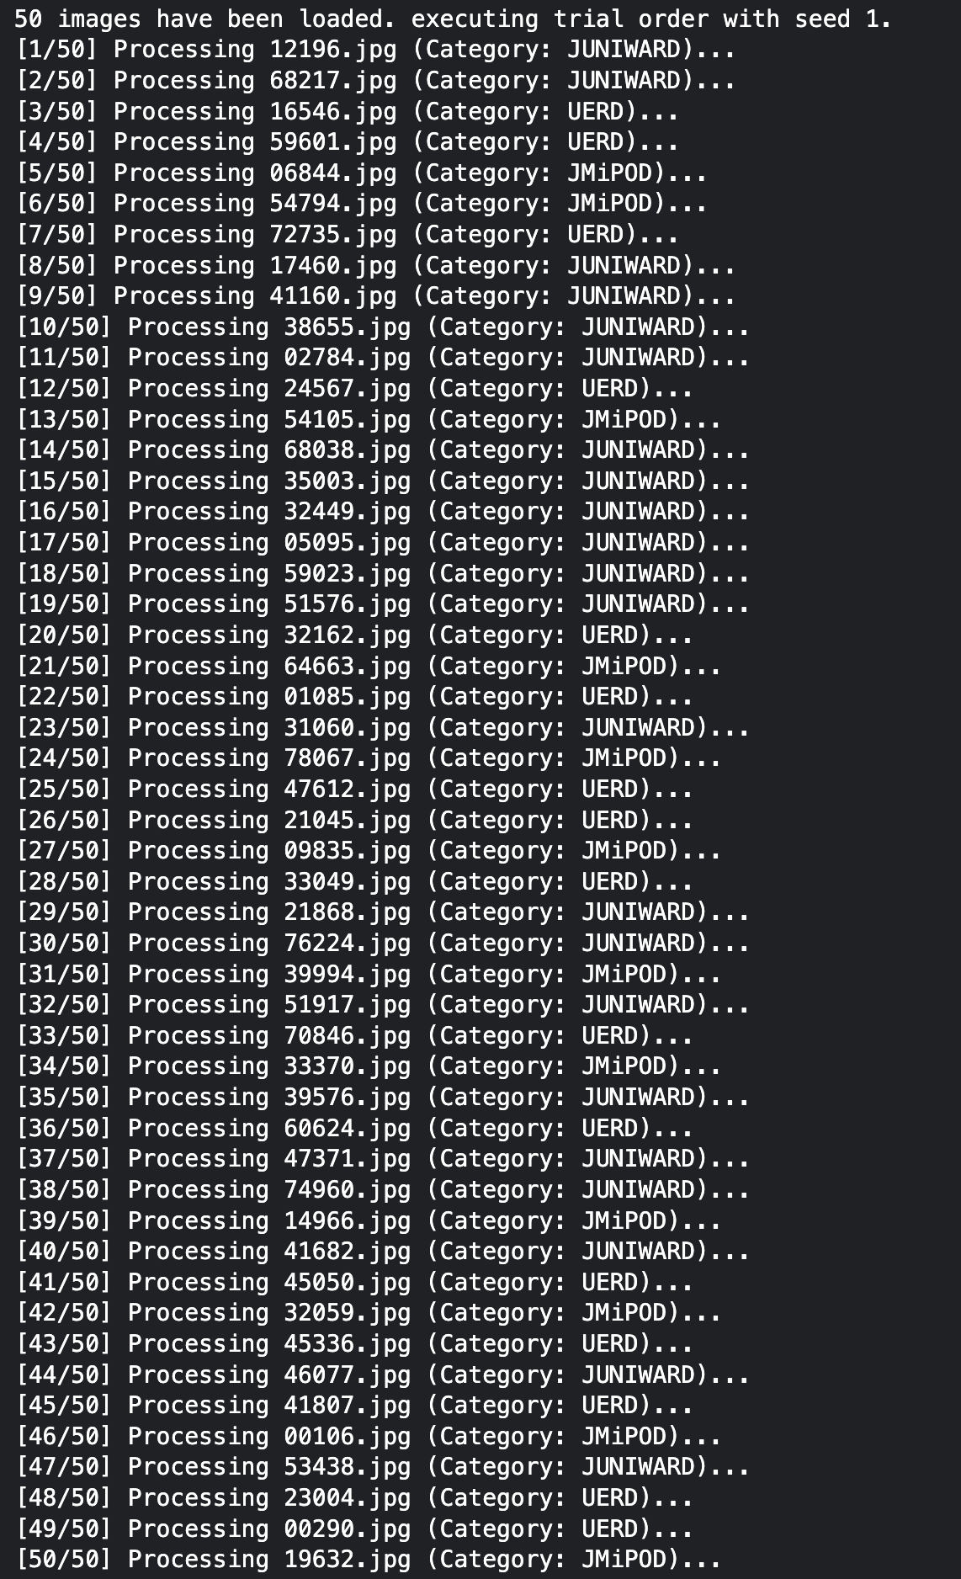
trial_execution_order | filename | class | group | file_size_bytes | binwalk_hits | carved_files_count | stegseek_success | stegoveritas_files_count
1 | 12196.jpg | JUNIWARD | Stego | 77559 | 0 | 1 | 0 | 1
2 | 68217.jpg | JUNIWARD | Stego | 77328 | 0 | 1 | 0 | 1
3 | 16546.jpg | UERD | Stego | 53502 | 0 | 1 | 0 | 1
4 | 59601.jpg | UERD | Stego | 57811 | 0 | 1 | 0 | 1
5 | 06844.jpg | JMiPOD | Stego | 155025 | 0 | 1 | 0 | 1
6 | 54794.jpg | JMiPOD | Stego | 61351 | 0 | 1 | 0 | 1
7 | 72735.jpg | UERD | Stego | 88130 | 0 | 1 | 0 | 1
8 | 17460.jpg | JUNIWARD | Stego | 174161 | 0 | 1 | 0 | 1
9 | 41160.jpg | JUNIWARD | Stego | 25931 | 0 | 1 | 0 | 1
10 | 38655.jpg | JUNIWARD | Stego | 188900 | 0 | 1 | 0 | 1
11 | 02784.jpg | JUNIWARD | Stego | 54142 | 0 | 1 | 0 | 1
12 | 24567.jpg | UERD | Stego | 175940 | 0 | 1 | 0 | 1
13 | 54105.jpg | JMiPOD | Stego | 129011 | 0 | 1 | 0 | 1
14 | 68038.jpg | JUNIWARD | Stego | 275272 | 0 | 1 | 0 | 1
15 | 35003.jpg | JUNIWARD | Stego | 65438 | 0 | 1 | 0 | 1
16 | 32449.jpg | JUNIWARD | Stego | 190754 | 0 | 1 | 0 | 1
17 | 05095.jpg | JUNIWARD | Stego | 99838 | 0 | 1 | 0 | 1
18 | 59023.jpg | JUNIWARD | Stego | 83158 | 0 | 1 | 0 | 1
19 | 51576.jpg | JUNIWARD | Stego | 108492 | 0 | 1 | 0 | 1
20 | 32162.jpg | UERD | Stego | 39176 | 0 | 1 | 0 | 1
21 | 64663.jpg | JMiPOD | Stego | 41790 | 0 | 1 | 0 | 1
22 | 01085.jpg | UERD | Stego | 40627 | 0 | 1 | 0 | 1
23 | 31060.jpg | JUNIWARD | Stego | 38050 | 0 | 1 | 0 | 1
24 | 78067.jpg | JMiPOD | Stego | 213149 | 0 | 1 | 0 | 1
25 | 47612.jpg | UERD | Stego | 14898 | 0 | 1 | 0 | 1
26 | 21045.jpg | UERD | Stego | 79882 | 0 | 1 | 0 | 1
27 | 09835.jpg | JMiPOD | Stego | 87828 | 0 | 1 | 0 | 1
28 | 33049.jpg | UERD | Stego | 126570 | 0 | 1 | 0 | 1
29 | 21868.jpg | JUNIWARD | Stego | 113051 | 0 | 1 | 0 | 1
30 | 76224.jpg | JUNIWARD | Stego | 207308 | 0 | 1 | 0 | 1
31 | 39994.jpg | JMiPOD | Stego | 56512 | 0 | 1 | 0 | 1
32 | 51917.jpg | JUNIWARD | Stego | 56403 | 0 | 1 | 0 | 1
33 | 70846.jpg | UERD | Stego | 13875 | 0 | 1 | 0 | 1
34 | 33370.jpg | JMiPOD | Stego | 73130 | 0 | 1 | 0 | 1
35 | 39576.jpg | JUNIWARD | Stego | 88756 | 0 | 1 | 0 | 1
36 | 60624.jpg | UERD | Stego | 42246 | 0 | 1 | 0 | 1
37 | 47371.jpg | JUNIWARD | Stego | 95067 | 0 | 1 | 0 | 1
38 | 74960.jpg | JUNIWARD | Stego | 115172 | 0 | 1 | 0 | 1
39 | 14966.jpg | JMiPOD | Stego | 103303 | 0 | 1 | 0 | 1
40 | 41682.jpg | JUNIWARD | Stego | 145624 | 0 | 1 | 0 | 1
41 | 45050.jpg | UERD | Stego | 120964 | 0 | 1 | 0 | 1
42 | 32059.jpg | JMiPOD | Stego | 357179 | 0 | 1 | 0 | 1
43 | 45336.jpg | UERD | Stego | 68752 | 0 | 1 | 0 | 1
44 | 46077.jpg | JUNIWARD | Stego | 79819 | 0 | 1 | 0 | 1
45 | 41807.jpg | UERD | Stego | 98265 | 0 | 1 | 0 | 1
46 | 00106.jpg | JMiPOD | Stego | 118522 | 0 | 1 | 0 | 1
47 | 53438.jpg | JUNIWARD | Stego | 42570 | 0 | 1 | 0 | 1
48 | 23004.jpg | UERD | Stego | 23874 | 0 | 1 | 0 | 1
49 | 00290.jpg | UERD | Stego | 273102 | 0 | 1 | 0 | 1
50 | 19632.jpg | JMiPOD | Stego | 108210 | 0 | 1 | 0 | 1

